7주차 1(uuid)
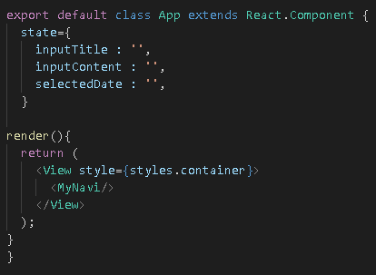
제목 | 내용 | 작업 | 위치 | 설명
글쓰기 기능(저장) | 방법1) screenProps 이용 | 코드 | App.js
 | 강사가 하는 방법은 방법2에 있습니다!
 | App.js를 class로 바꾼다
 | state를 설정 한다

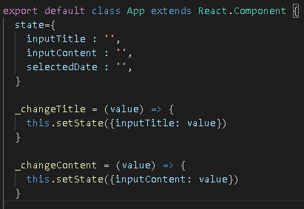
글쓰기 기능(저장) | App.js를 class로 바꾼다 | 코드 | App.js
 | title과 content를 바꿀 수 있는 소스 코드를 작성한다
 | setState 적용

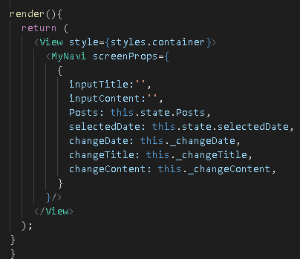
글쓰기 기능(저장) | MyNavi에 있는 screenProps로 그 정보들을 전달 한다 | 코드 | App.js

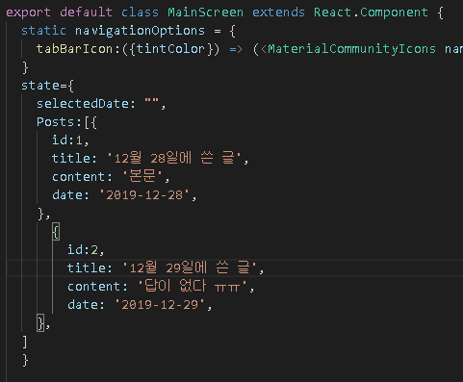
 | 방법2 강사가 한 방법)
글쓰기 기능(저장) | state에 id 값을 추가 | 코드 | MainScreen.js
 | 식별자로 id 값을 설정 하기 위해서

이미지 추가 기능
삭제 기능
데이터 보존 저장

글쓰기 기능(저장) | 식별자를 위한 id 설정하기 위해서 라이브러리 사용 | 터미널 |  | npm i react-native-uuid
 | npmjs.com/package/react-native-uuid
 | uuid => 32자리 된 16진수의 숫자를 랜덤으로 생성함
 | uuid.v1은 시간 base
 | uuid.v4는 random

글쓰기 기능(저장) | uuid를 사용하기 위해서 import를 한다 | 코드 | MainScreen.js

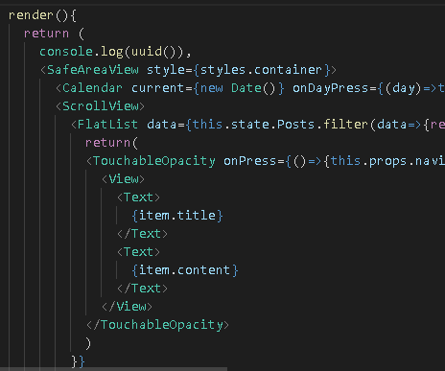
글쓰기 기능(저장) | 확인을 위해서 console.log 로 띄워본다 | 코드 | MainScreen.js

7주차 2(글작성)
제목 | 내용 | 작업 | 위치 | 설명
글작성하기 | WriteScreen에 uuid를 작성하기 위해서 import를 해준다 | 코드 | WriteScreen.js

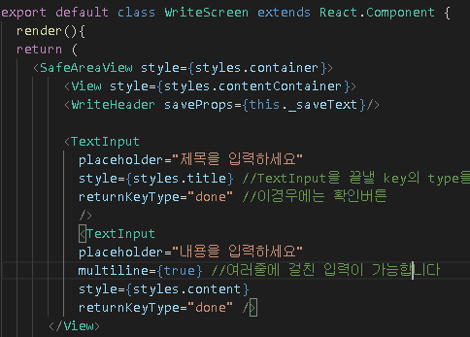
글작성하기 | WriteScreen를 class 로 바꾸기 | 코드 | WriteScreen.js

글작성하기 | WriteHeader 태그가 props 로 this._saveText를 가져갈 수 있도록 작성 | 코드 | WriteScreen.js
 | 나중에 _saveText를 만들 것임

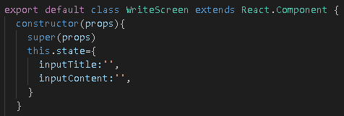
글작성하기 | state를 만든다! | 코드 | WriteScreen.js
 | 그냥 state만 있을 경우는 state로 하지만
 | constructor와 super를 넣을 경우
 | this.state로 만든다!!

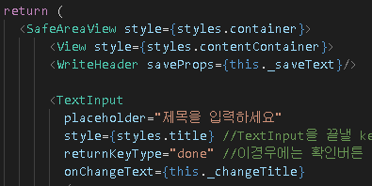
글작성하기 | Text를 바꾸기 위해서 onChangeText라는 곳에 생성할 함수를 작성 | 코드 | WriteScreen.js
 | 이따가 _changeTitle이라는 함수를 정의 해줄 것임!

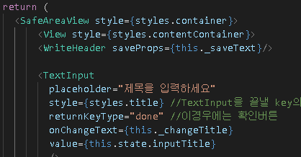
글작성하기 | value를 넣는다! | 코드 | WriteScreen.js

 | onChangeText를 통해서 _changeTitle은 this.state의 정보를 바로바로 바꾸는 녀석
 | value는 그 바로바로 바뀌는 녀석의 값을 value로 가지고 있는 것임!

글작성하기 | 아래 InputContent도 똑같이 적어준다 | 코드 | WriteScreen.js

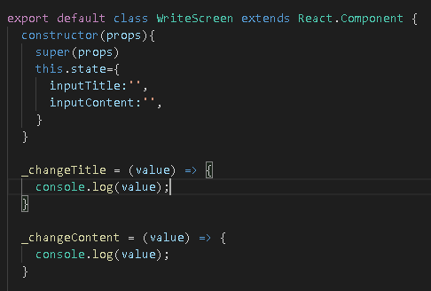
글작성하기 | 아까 _changeTitle과 _changeContent와 같이 만들어 줄 함수를 생성한다 | 코드 | WriteScreen.js
 | 그리고 그 생성후 어떤 역할을 하는지 console.log로 확인한다

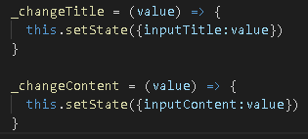
글작성하기 | 결론 이렇게 setState를 통해서 만든다 | 코드 | WriteScreen.js

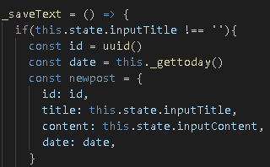
글 저장하기 | _saveText함수를 생성 | 코드 | WriteScreen.js
 | 왜 Header에도 _saveText가 있는데 왜 여기에 똑같이 _saveText를 정의하나?!
 | state를 프롭스로 넘겨주고 Header에 _saveText를 통해서 넘겨주려고 하니!!
 | 예외처리를 위해서 if문을 적고
 | uuid를 생성해서 id에 넣고
 | date는 new Date() 함수를 이용하면 이상하게 나온다고 해서 일단 보류해서 다른 함수를 만들고
 | 넣을 수 있는 정보들을 비슷하게 newpost로 dic 형태로 가져온다!
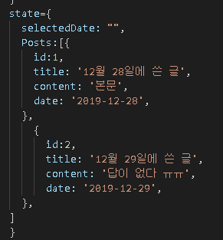

 | 요 형태를 맞춰주기 위해서

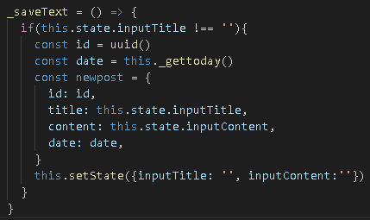
글 저장하기 | _saveText함수를 실행하면 쓰는 것을 다시 빈찬으로 만들기 위해서 | 코드 | WriteScreen.js
 | this.setState() 이용

글 저장하기 | _gettoday 함수를 설정! | 코드 | WriteScreen.js
 | 월에 +1 한 이유는 1월이 0부터 시작해서

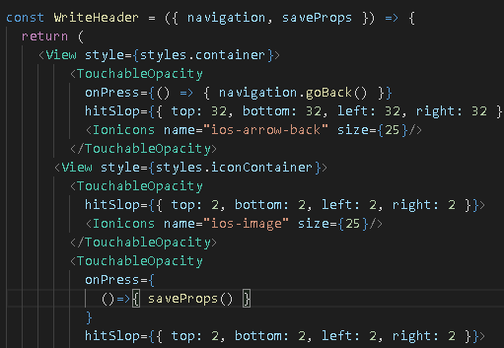
글 저장하기 | WriteHeader에 saveProps를 추가하고 TouchableOpacity에 디스크 모양을 클릭했으면 저장되게 | 코드 | WriteHeader.js
 | onPress = {()=>{saveProps()}} 를 실행하도록 한다

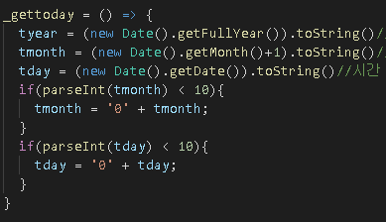
글 저장하기 | _gettoday의 날짜 형태를 맞추기 위해서!!! | 코드 | WriteScreen.js
 | 정수 pareseInt이다!! 가공해주기 05 03 같이 만들기

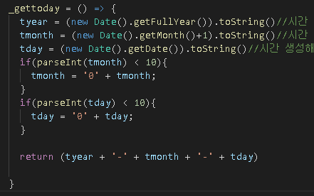
글 저장하기 | _gettoday의 날짜 형태를 맞추기 위해서!!! | 코드 | WriteScreen.js
 | 2019-08-05 같이 만들기 위해서 이렇게 return 값을 넣어줌

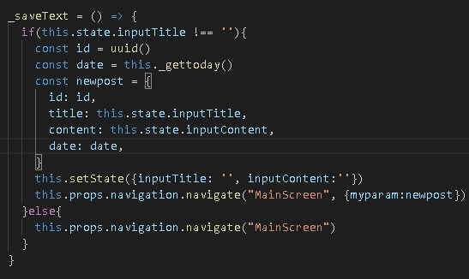
글 저장하기 | _saveText 함수에 값과 함께 네비게이트를 해주겠다 라는 의미 | 코드 | WriteScreen.js
 | newpost라는 녀석을 myparam으로 전달 할 것이다!
 | else는 예외처리 아무것도 없으면 그냥 MainScreen으로 간다 라는 의미

